상품제안서
송월 소형 캐리어 레디백 14인치 | 상품코드: S38674

 |  |  |  |  |  |  | 02-713-8555 | www.synergygift.co.kr
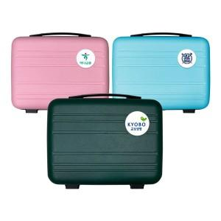

【상세/제작정보】 | <p><span style="font-size: 14pt;">※ 기본 지퍼 열고 박스에 입각 후 출고 됩니다.(입수량 10개)</span></p>

【인쇄/포장옵션】 | 에폭시 / 포장불가능

【공급단가】 | 수량 | 50~ | 100~ | 500~ | 1,000~ | 2,000~
*VAT별도 | 딥그린 | 10,110원 | 9,560원 | 9,100원 | 8,860원 | 8,710원
 | 스카이 | 10,110원 | 9,560원 | 9,100원 | 8,860원 | 8,710원
 | 핑크 | 10,110원 | 9,560원 | 9,100원 | 8,860원 | 8,710원
 | 흰색 | 10,110원 | 9,560원 | 9,100원 | 8,860원 | 8,710원

【상품 URL】 | https://www.synergygift.co.kr:443/src/goods_detail.php?gdno=38674

